1
1、 数据集GPA是SAS系统6.12版本提供的例子数据。该数据集收集了一些申请参加中西部大学计算机科学计划的学生的资料。每个学生为一个观测，共有224个观测。变量包括以下七个： GPA—表示计算计科学计划中学生的平均等级； HSM—表示高中数学平均等级； HSE—表示高中英语平均等级； HSS—表示高中科学平均等级； SATM—表示SAT测验数学部分的得分； SATV—表示测验口语部分的得分； SEX—表示学生的性别。 请将该文件数据导入SAS,然后完成下列任务:
1.将该数据集的男同学和女同学分别提取出来建立一个FGPA和MGPA数据集;
2. 分别计算GPA和SATM的最大值、最小值、均值、方差、偏度、峰度;
3. 根据GPA数据，建立新的数据集BGPA,将所有男女同学中GPA大于4.5的成绩导入并打印输出;
解：
prog： | PROC IMPORT OUT= WORK.gpa
 | DATAFILE= "C:\sasdata\练习3数据.xlsx"
 | DBMS=EXCEL REPLACE;
 | RANGE="GPA数据$";
 | GETNAMES=YES;
 | MIXED=NO;
 | SCANTEXT=YES;
 | USEDATE=YES;
 | SCANTIME=YES;
 | RUN;
1） | data fgpa mgpa;
 |  | set gpa;
 |  | if sex="Female" then output fgpa;
 |  | else output mgpa;
 | run;
 | proc sort data=gpa;
 |  | by gpa satm;
 | run;
 | proc means data=gpa max min var skewness kurtosis;
 |  | var gpa satm;
 | run;
 | data bgpa;
 |  | set gpa;
 |  | if gpa>4.5;
 | run;
 | proc print;
 | run;

result：

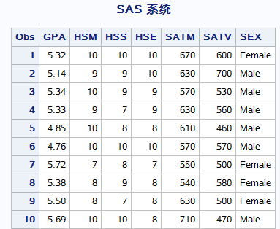

log： | 1 PROC IMPORT OUT= WORK.gpa
 | 2 DATAFILE= "C:\sasdata\练习3数据.xlsx"
 | 3 DBMS=EXCEL REPLACE;
 | 4 RANGE="GPA数据$";
 | 5 GETNAMES=YES;
 | 6 MIXED=NO;
 | 7 SCANTEXT=YES;
 | 8 USEDATE=YES;
 | 9 SCANTIME=YES;
 | 10 RUN;

 | NOTE: 成功创建“WORK.GPA”数据集。
 | NOTE: 数据集 WORK.GPA 有 224 个观测和 7 个变量。
 | NOTE: “PROCEDURE IMPORT”所用时间（总处理时间）:
 | 实际时间 0.00 秒
 | CPU 时间 0.46 秒

 | 11 data fgpa mgpa;
 | 12 set gpa;
 | 13 if sex="Female" then output fgpa;
 | 14 else output mgpa;
 | 15 run;

 | NOTE: 从数据集 WORK.GPA. 读取了 224 个观测
 | NOTE: 数据集 WORK.FGPA 有 145 个观测和 7 个变量。
 | NOTE: 数据集 WORK.MGPA 有 79 个观测和 7 个变量。
 | NOTE: “DATA 语句”所用时间（总处理时间）:
 | 实际时间 0.00 秒
 | CPU 时间 0.03 秒

 | 16 proc means data=gpa max min var skewness kurtosis;
 | 17 var gpa satm;
 | 18 run;

 | NOTE: 正在写入 HTML Body（主体）文件: sashtml.htm
 | NOTE: 从数据集 WORK.GPA. 读取了 224 个观测
 | NOTE: “PROCEDURE MEANS”所用时间（总处理时间）:
 | 实际时间 0.00 秒
 | CPU 时间 0.48 秒

 | 19 data bgpa;
 | 20 set gpa;
 | 21 if gpa>4.5;
 | 22 run;

 | NOTE: 从数据集 WORK.GPA. 读取了 224 个观测
 | NOTE: 数据集 WORK.BGPA 有 135 个观测和 7 个变量。
 | NOTE: “DATA 语句”所用时间（总处理时间）:
 | 实际时间 0.00 秒
 | CPU 时间 0.03 秒

 | 23 proc print;
 | 24 run;

 | NOTE: 从数据集 WORK.BGPA. 读取了 135 个观测
 | NOTE: “PROCEDURE PRINT”所用时间（总处理时间）:
 | 实际时间 0.00 秒
 | CPU 时间 0.06 秒

2
2、试将下面class数据集按照如下划分： 1）分成男生、女生不同数据集mclass和fclass； 2）找出男生中年龄在36-39岁之间成绩都在70分以上的成员名单； 3）用tabulate统计不同性别组（F1、F2、M1、M2）的数学成绩与英语成绩及人数的总和。
 | OBS | NAME | SEX | DATE | WEIGHT | HEIGHT | MATH | ENGLISH
 | 1 | Alice | F1 | 021883 | 56.5 | 84.0 | 78 | 65 | 39
 | 2 | Becka | F1 | 042183 | 65.3 | 98.0 | 85 | 70 | 39
 | 3 | Gail | F2 | 071182 | 64.3 | 90.0 | 89 | 67 | 40
 | 4 | Karen | F1 | 082384 | 56.3 | 77.0 | 68 | 76 | 38
 | 5 | Kathy | F1 | 110584 | 59.8 | 84.5 | 92 | 80 | 38
 | 6 | Mary | F2 | 011481 | 66.5 | 112.0 | 56 | 68 | 41
 | 7 | Sandy | F1 | 121685 | 51.3 | 50.5 | 82 | 90 | 37
 | 8 | Sharon | F2 | 110481 | 62.5 | 112.5 | 93 | 83 | 41
 | 9 | Tammy | F2 | 011083 | 62.8 | 102.5 | 69 | 75 | 39
 | 10 | A1fred | M2 | 052083 | 69.0 | 112.5 | 84 | 63 | 39
 | 11 | Duke | M1 | 021483 | 63.5 | 102.5 | 74 | 80 | 39
 | 12 | Guido | M2 | 121181 | 67.0 | 133.0 | 94 | 86 | 41
 | 13 | James | M1 | 040284 | 57.3 | 83.0 | 81 | 79 | 38
 | 14 | Jeffrey | M1 | 031583 | 62.5 | 84.0 | 90 | 81 | 39
 | 15 | John | M1 | 081284 | 59.0 | 99.5 | 86 | 70 | 38
 | 16 | Philip | M2 | 090280 | 72.0 | 150.0 | 78 | 89 | 42
 | 17 | Robert | M1 | 012284 | 64.8 | 128.0 | 71 | 80 | 38
 | 18 | Thomas | M1 | 051185 | 57.5 | 85.0 | 85 | 67 | 37
 | 19 | William | M2 | 060881 | 66.5 | 112.0 | 57 | 77 | 41
解:
Proc: | data class;
 |  | input NAME $ SEX $ DATE MMDDYY6. WEIGHT HEIGHT MATH ENGLISH;
 | cards;
 | Alice F1 021883 56.5 84.0 78 65
 | Becka F1 042183 65.3 98.0 85 70
 | Gail F2 071182 64.3 90.0 89 67
 | Karen F1 082384 56.3 77.0 68 76
 | Kathy F1 110584 59.8 84.5 92 80
 | Mary F2 011481 66.5 112.0 56 68
 | Sandy F1 121685 51.3 50.5 82 90
 | Sharon F2 110481 62.5 112.5 93 83
 | Tammy F2 011083 62.8 102.5 69 75
 | A1fred M2 052083 69.0 112.5 84 63
 | Duke M1 021483 63.5 102.5 74 80
 | Guido M2 121181 67.0 133.0 94 86
 | James M1 040284 57.3 83.0 81 79
 | Jeffrey M1 031583 62.5 84.0 90 81
 | John M1 081284 59.0 99.5 86 70
 | Philip M2 090280 72.0 150.0 78 89
 | Robert M1 012284 64.8 128.0 71 80
 | Thomas M1 051185 57.5 85.0 85 67
 | William M2 060881 66.5 112.0 57 77
 | ;
 | run; |  |  |  |  |  |  |  | 8449
1) | data mclass fclass; |  |  |  |  |  |  |  | 1960-01-01
 |  | set class; |  |  |  |  |  |  | 1983-02-18
 |  | if substr(sex,1,1)='M' then output mclass;
 |  | else output fclass;
 | proc print data=mclass;
 | proc print data=fclass;
 | run;
2) | data mselect;
 |  | set mclass;
 |  | age=2022-year(date);
 |  | if age>=36 & age<=39 & math>=70 & english>=70;
 | proc print;
 | run;
3) | proc tabulate data=class;
 |  | class sex;
 |  | var math english;
 |  | table sex all, n math english;
 | run;

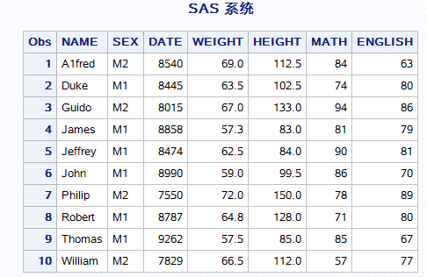
Result:
1)

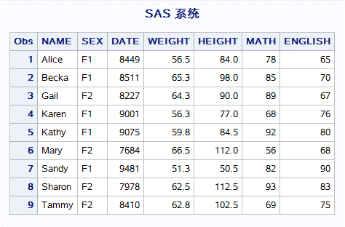

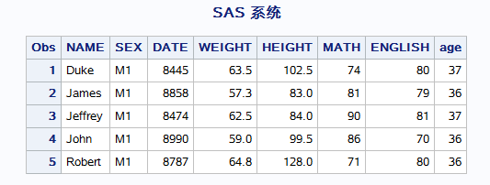
2)

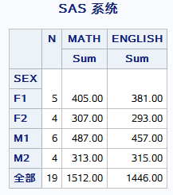
3)

Log: | 1 data class;
 | 2 input NAME $ SEX $ DATE MMDDYY6. WEIGHT HEIGHT MATH ENGLISH;
 | 3 cards;

 | NOTE: 数据集 WORK.CLASS 有 19 个观测和 7 个变量。
 | NOTE: “DATA 语句”所用时间（总处理时间）:
 | 实际时间 0.00 秒
 | CPU 时间 0.03 秒

 | 23 ;
 | 24 run;
 | 25 data mclass fclass;
 | 26 set class;
 | 27 if substr(sex,1,1)='M' then output mclass;
 | 28 else output fclass;

 | NOTE: 从数据集 WORK.CLASS. 读取了 19 个观测
 | NOTE: 数据集 WORK.MCLASS 有 10 个观测和 7 个变量。
 | NOTE: 数据集 WORK.FCLASS 有 9 个观测和 7 个变量。
 | NOTE: “DATA 语句”所用时间（总处理时间）:
 | 实际时间 0.00 秒
 | CPU 时间 0.03 秒

 | 29 proc print data=mclass;
 | NOTE: 正在写入 HTML Body（主体）文件: sashtml.htm

 | NOTE: 从数据集 WORK.MCLASS. 读取了 10 个观测
 | NOTE: “PROCEDURE PRINT”所用时间（总处理时间）:
 | 实际时间 0.00 秒
 | CPU 时间 0.23 秒

 | 30 proc print data=fclass;
 | 31 run;

 | NOTE: 从数据集 WORK.FCLASS. 读取了 9 个观测
 | NOTE: “PROCEDURE PRINT”所用时间（总处理时间）:
 | 实际时间 0.00 秒
 | CPU 时间 0.01 秒

 | 32 data mselect;
 | 33 set mclass;
 | 34 age=2021-year(date);
 | 35 if age>=36 & age<=39 & math>=70 & english>=70;

 | NOTE: 从数据集 WORK.MCLASS. 读取了 10 个观测
 | NOTE: 数据集 WORK.MSELECT 有 5 个观测和 8 个变量。
 | NOTE: “DATA 语句”所用时间（总处理时间）:
 | 实际时间 0.00 秒
 | CPU 时间 0.01 秒

 | 36 proc print;
 | 37 run;

 | NOTE: 从数据集 WORK.MSELECT. 读取了 5 个观测
 | NOTE: “PROCEDURE PRINT”所用时间（总处理时间）:
 | 实际时间 0.00 秒
 | CPU 时间 0.01 秒

 | 38 proc tabulate data=class;
 | 39 class sex;
 | 40 var math english;
 | 41 table sex all, n math english;
 | 42 run;

 | NOTE: 从数据集 WORK.CLASS. 读取了 19 个观测
 | NOTE: “PROCEDURE TABULATE”所用时间（总处理时间）:
 | 实际时间 0.00 秒
 | CPU 时间 0.03 秒

3
3、试利用STK000001数据集,做: a) 试将此数据集按年月日排序; b) 将此数据集以年为组别,分别输出到年份名下的数据集. c) 统计不同年份下的平均收盘价，最大收盘价和最小收盘价，并在一个表中将此数据集打印输出。
解：
Proc: | proc import out=price |  |  | proc import out=price
 | datafile= "c:\sasdata\price.csv" |  |  | datafile= "c:\sasdata\price.csv"
 | dbms=csv replace; |  |  | dbms=csv replace;
 | getnames=yes; |  |  | getnames=yes;
 | datarow=2; |  |  | datarow=2;
 | run; |  |  | run;
 | proc sort data=price; |  |  | data price;
 |  | by date; |  |  | set price;
 | run; |  |  |  | year=year(date);
 | data year1991 year1992 year1993 year1994 year1995 year1996 year1997 year1998 year1999 year2000 |  |  | run;
 |  | year2001 year2002 year2003 year2004 year2005 year2006; |  | proc sort data=price;
 |  | set price; |  |  | by date;
 |  | year=year(date); |  | run;
 |  | select; |  | data a/*简单处理办法*/;
 |  |  | when (year=1991) output year1991; |  | do yearsum=1991 to 2006 ;
 |  |  | when (year=1992) output year1992; |  | output;
 |  |  | when (year=1993) output year1993; | end;
 |  |  | when (year=1994) output year1994; | run;
 |  |  | when (year=1995) output year1995; | data _null_;
 |  |  | when (year=1996) output year1996; |  | set a;
 |  |  | when (year=1997) output year1997; |  | code=cat('data year',yearsum,';',' set price; if year=',yearsum,'; run;');
 |  |  | when (year=1998) output year1998; |  | call execute(code);
 |  |  | when (year=1999) output year1999; | run;
 |  |  | when (year=2000) output year2000; | data calyear(keep=year aveclpr maxclpr minclpr);
 |  |  | when (year=2001) output year2001; |  | set price;
 |  |  | when (year=2002) output year2002; |  | by year;
 |  |  | when (year=2003) output year2003; |  | if first.year then do;
 |  |  | when (year=2004) output year2004; |  | retain sumclpr 0;
 |  |  | when (year=2005) output year2005; |  | retain sumnumber 0;
 |  |  | when (year=2006) output year2006; |  | retain maxclpr 0;
 |  |  | otherwise; |  | retain minclpr 100;
 |  | end; |  |  | end;
 | run; |  |  |  | sumclpr+clpr;
 | data price; |  |  |  | sumnumber+1;
 |  | set price; |  |  | maxclpr=max(clpr,maxclpr);
 |  | year=year(date); |  |  | minclpr=min(clpr,minclpr);
 | run; |  |  |  | if last.year then do;
 | proc sort data=price; |  |  |  | aveclpr=sumclpr/sumnumber;
 |  | by year; |  |  | output;
 | run; |  |  |  | sumnumber=0;
 | data calyear(keep=year aveclpr maxclpr minclpr); |  |  |  | maxclpr=0;
 |  | set price; |  |  | minclpr=100;
 |  | by year; |  |  | end;
 |  | retain sumclpr ; |  | run;
 |  | retain sumnumber ; |  | proc print data=calyear;
 |  | retain maxclpr ; |  | run;
 |  | retain minclpr ;
 |  | if first.year then do;
 |  |  | sumclpr=0;
 |  |  | sumnumber=0;
 |  |  | maxclpr=0;
 |  |  | minclpr=1000;
 |  | end;
 |  | sumclpr+clpr;
 |  | sumnumber+1;
 |  | maxclpr=max(clpr,maxclpr);
 |  | minclpr=min(clpr,minclpr);
 |  | if last.year then do;
 |  | aveclpr=round(sumclpr/sumnumber,0.01);
 |  | output;
 |  | end;
 | run;
 | proc print data=calyear;
 | run;

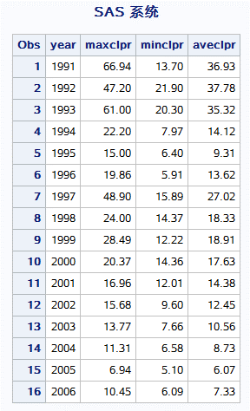
Result:

Log: | 678 proc import out=price
 | 679 datafile= "c:\sasdata\price.csv"
 | 680 dbms=csv replace;
 | 681 getnames=yes;
 | 682 datarow=2;
 | 683 run;

 | NOTE: 文件“c:\sasdata\price.csv”（针对文件引用名“#LN00065”）中的字节顺序标记表明数据用“utf-8”编码。该编码将用于处理文件。
 | NOTE: 文件“c:\sasdata\price.csv”（针对文件引用名“#LN00066”）中的字节顺序标记表明数据用“utf-8”编码。该编码将用于处理文件。
 | 684 /**********************************************************************
 | 685 * PRODUCT: SAS
 | 686 * VERSION: 9.4
 | 687 * CREATOR: External File Interface
 | 688 * DATE: 13OCT14
 | 689 * DESC: Generated SAS Datastep Code
 | 690 * TEMPLATE SOURCE: (None Specified.)
 | 691 ***********************************************************************/
 | 692 data WORK.PRICE ;
 | 693 %let _EFIERR_ = 0; /* set the ERROR detection macro variable */
 | 694 infile 'c:\sasdata\price.csv' delimiter = ',' MISSOVER DSD lrecl=13106 firstobs=2 ;
 | 695 informat Date yymmdd10. ;
 | 696 informat Prevclpr best32. ;
 | 697 informat Oppr best32. ;
 | 698 informat Hipr best32. ;
 | 699 informat Lopr best32. ;
 | 700 informat Clpr best32. ;
 | 701 format Date yymmdd10. ;
 | 702 format Prevclpr best12. ;
 | 703 format Oppr best12. ;
 | 704 format Hipr best12. ;
 | 705 format Lopr best12. ;
 | 706 format Clpr best12. ;
 | 707 input
 | 708 Date
 | 709 Prevclpr
 | 710 Oppr
 | 711 Hipr
 | 712 Lopr
 | 713 Clpr
 | 714 ;
 | 715 if _ERROR_ then call symputx('_EFIERR_',1); /* set ERROR detection macro variable */
 | 716 run;

 | NOTE: 文件“c:\sasdata\price.csv”（针对文件引用名“#LN00067”）中的字节顺序标记表明数据用“utf-8”编码。该编码将用于处理文件。
 | NOTE: INFILE 'c:\sasdata\price.csv' 是:
 | 文件名=c:\sasdata\price.csv,
 | RECFM=V,LRECL=52424,文件大小（字节）=148846,
 | 上次修改时间=2018年10月11日 21时41分17秒,
 | 创建时间=2018年10月11日 21时41分16秒

 | NOTE: 从 INFILE 'c:\sasdata\price.csv' 中读取了 3836 条记录。
 | 最小记录长度是 33。
 | 最大记录长度是 38。
 | NOTE: 数据集 WORK.PRICE 有 3836 个观测和 6 个变量。
 | NOTE: “DATA 语句”所用时间（总处理时间）:
 | 实际时间 0.05 秒
 | CPU 时间 0.04 秒

 | 3836 rows created in WORK.PRICE from c:\sasdata\price.csv.

 | NOTE: 成功创建“WORK.PRICE”数据集。
 | NOTE: 数据集 WORK.PRICE 有 3836 个观测和 6 个变量。
 | NOTE: “PROCEDURE IMPORT”所用时间（总处理时间）:
 | 实际时间 0.15 秒
 | CPU 时间 0.10 秒

 | 717 proc sort data=price;
 | 718 by date;
 | 719 run;

 | NOTE: 从数据集 WORK.PRICE. 读取了 3836 个观测
 | NOTE: 数据集 WORK.PRICE 有 3836 个观测和 6 个变量。
 | NOTE: “PROCEDURE SORT”所用时间（总处理时间）:
 | 实际时间 0.02 秒
 | CPU 时间 0.01 秒

 | 720 data year1991 year1992 year1993 year1994 year1995 year1996 year1997 year1998 year1999 year2000
 | 721 year2001 year2002 year2003 year2004 year2005 year2006;
 | 722 set price;
 | 723 year=year(date);
 | 724 select;
 | 725 when (year=1991) output year1991;
 | 726 when (year=1992) output year1992;
 | 727 when (year=1993) output year1993;
 | 728 when (year=1994) output year1994;
 | 729 when (year=1995) output year1995;
 | 730 when (year=1996) output year1996;
 | 731 when (year=1997) output year1997;
 | 732 when (year=1998) output year1998;
 | 733 when (year=1999) output year1999;
 | 734 when (year=2000) output year2000;
 | 735 when (year=2001) output year2001;
 | 736 when (year=2002) output year2002;
 | 737 when (year=2003) output year2003;
 | 738 when (year=2004) output year2004;
 | 739 when (year=2005) output year2005;
 | 740 when (year=2006) output year2006;
 | 741 otherwise;
 | 742 end;
 | 743 run;

 | NOTE: 从数据集 WORK.PRICE. 读取了 3836 个观测
 | NOTE: 数据集 WORK.YEAR1991 有 253 个观测和 7 个变量。
 | NOTE: 数据集 WORK.YEAR1992 有 257 个观测和 7 个变量。
 | NOTE: 数据集 WORK.YEAR1993 有 259 个观测和 7 个变量。
 | NOTE: 数据集 WORK.YEAR1994 有 249 个观测和 7 个变量。
 | NOTE: 数据集 WORK.YEAR1995 有 252 个观测和 7 个变量。
 | NOTE: 数据集 WORK.YEAR1996 有 246 个观测和 7 个变量。
 | NOTE: 数据集 WORK.YEAR1997 有 237 个观测和 7 个变量。
 | NOTE: 数据集 WORK.YEAR1998 有 245 个观测和 7 个变量。
 | NOTE: 数据集 WORK.YEAR1999 有 237 个观测和 7 个变量。
 | NOTE: 数据集 WORK.YEAR2000 有 238 个观测和 7 个变量。
 | NOTE: 数据集 WORK.YEAR2001 有 239 个观测和 7 个变量。
 | NOTE: 数据集 WORK.YEAR2002 有 232 个观测和 7 个变量。
 | NOTE: 数据集 WORK.YEAR2003 有 237 个观测和 7 个变量。
 | NOTE: 数据集 WORK.YEAR2004 有 241 个观测和 7 个变量。
 | NOTE: 数据集 WORK.YEAR2005 有 227 个观测和 7 个变量。
 | NOTE: 数据集 WORK.YEAR2006 有 187 个观测和 7 个变量。
 | NOTE: “DATA 语句”所用时间（总处理时间）:
 | 实际时间 0.21 秒
 | CPU 时间 0.18 秒

 | 744 data price;
 | 745 set price;
 | 746 year=year(date);
 | 747 run;

 | NOTE: 从数据集 WORK.PRICE. 读取了 3836 个观测
 | NOTE: 数据集 WORK.PRICE 有 3836 个观测和 7 个变量。
 | NOTE: “DATA 语句”所用时间（总处理时间）:
 | 实际时间 0.02 秒
 | CPU 时间 0.01 秒

 | 748 proc sort data=price;
 | 749 by year;
 | 750 run;

 | NOTE: 从数据集 WORK.PRICE. 读取了 3836 个观测
 | NOTE: 数据集 WORK.PRICE 有 3836 个观测和 7 个变量。
 | NOTE: “PROCEDURE SORT”所用时间（总处理时间）:
 | 实际时间 0.04 秒
 | CPU 时间 0.04 秒

 | 751 data calyear(keep=year aveclpr maxclpr minclpr);
 | 752 set price;
 | 753 by year;
 | 754 retain sumclpr ;
 | 755 retain sumnumber ;
 | 756 retain maxclpr ;
 | 757 retain minclpr ;
 | 758 if first.year then do;
 | 759 sumclpr=0;
 | 760 sumnumber=0;
 | 761 maxclpr=0;
 | 762 minclpr=1000;
 | 763 end;
 | 764 sumclpr+clpr;
 | 765 sumnumber+1;
 | 766 maxclpr=max(clpr,maxclpr);
 | 767 minclpr=min(clpr,minclpr);
 | 768 if last.year then do;
 | 769 aveclpr=round(sumclpr/sumnumber,0.01);
 | 770 output;
 | 771 end;
 | 772 run;

 | NOTE: 从数据集 WORK.PRICE. 读取了 3836 个观测
 | NOTE: 数据集 WORK.CALYEAR 有 16 个观测和 4 个变量。
 | NOTE: “DATA 语句”所用时间（总处理时间）:
 | 实际时间 0.06 秒
 | CPU 时间 0.06 秒

 | 773 proc print data=calyear;
 | 774 run;

 | NOTE: 从数据集 WORK.CALYEAR. 读取了 16 个观测
 | NOTE: “PROCEDURE PRINT”所用时间（总处理时间）:
 | 实际时间 0.06 秒
 | CPU 时间 0.01 秒

4
4. 4-1,4-2和4-3是食物价格数据，请将数据全部合并在一起，并画出腿肉(leg_pork)和鸡全腿(hen_leg)的价格走势图。 （提示：set 和merge一个是纵向合并，一个是横向合并。画图程序：proc gplot data=数据;plot 纵坐标变量*横坐标变量;run;)
解：
prog: | PROC IMPORT OUT= PRICE1
 | DATAFILE= "c:\sasdata\练习3数据.xlsx"
 | DBMS=EXCEL REPLACE;
 | RANGE="4-1$";
 | GETNAMES=YES;
 | run;
 | PROC IMPORT OUT= PRICE2
 | DATAFILE= "c:\sasdata\练习3数据.xlsx"
 | DBMS=EXCEL REPLACE;
 | RANGE="4-2$";
 | GETNAMES=YES;
 | PROC IMPORT OUT= PRICE3
 | DATAFILE= "c:\sasdata\练习3数据.xlsx"
 | DBMS=EXCEL REPLACE;
 | RANGE="4-3$";
 | GETNAMES=YES;
 | RUN;
 | proc sort data=price1;
 |  | by time;
 | proc sort data=price2;
 |  | by time;
 | proc sort data=price3;
 |  | by time;
 | run;
 | data price;
 | merge price1 price2;
 | by time;
 | run;
 | data price;
 | set price price3;
 | run;
 | proc gplot data=price;
 | plot leg_pork*time;
 | symbol1 i=join v=circle line=1 c=red height=1;
 | run;
 | proc gplot data=price;
 | plot hen_leg*time;
 | symbol1 i=join v=circle line=1 c=blue height=1;
 | run;
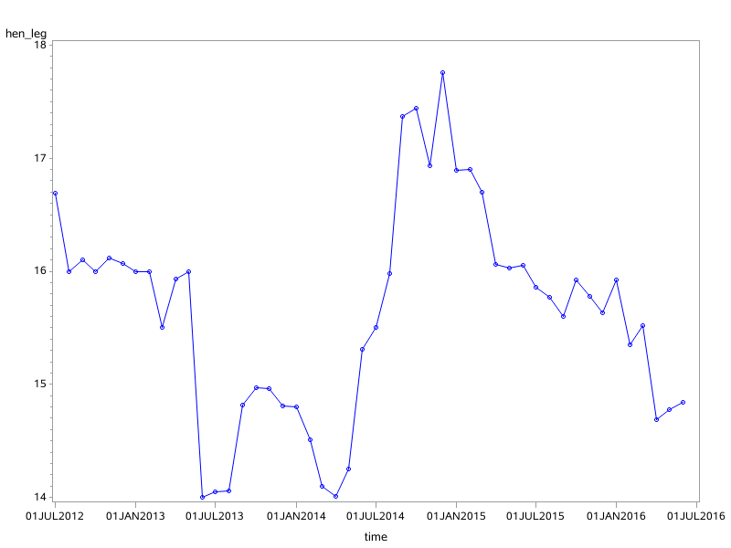
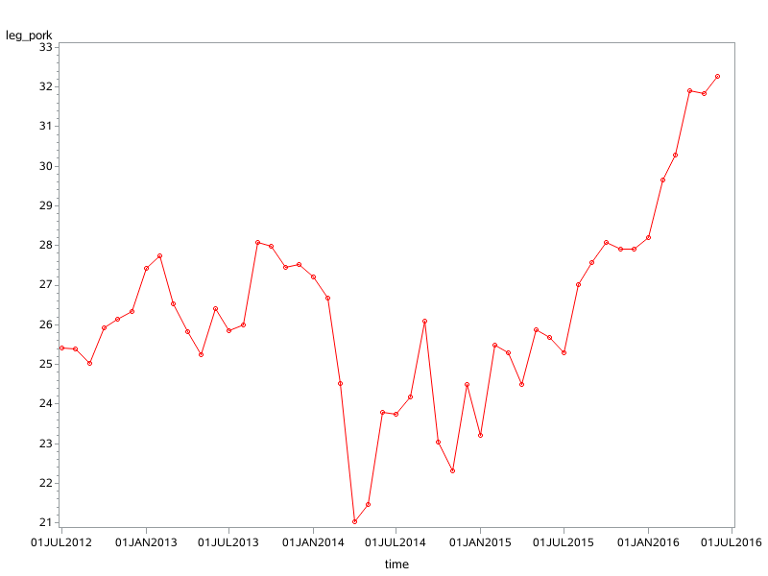
result:

log: | 1 PROC IMPORT OUT= PRICE1
 | 2 DATAFILE= "c:\sasdata\练习3数据.xlsx"
 | 3 DBMS=EXCEL REPLACE;
 | 4 RANGE="4-1$";
 | 5 GETNAMES=YES;
 | 6 run;

 | NOTE: 成功创建“WORK.PRICE1”数据集。
 | NOTE: 数据集 WORK.PRICE1 有 30 个观测和 6 个变量。
 | NOTE: “PROCEDURE IMPORT”所用时间（总处理时间）:
 | 实际时间 0.18 秒
 | CPU 时间 0.15 秒

 | 7 PROC IMPORT OUT= PRICE2
 | 8 DATAFILE= "c:\sasdata\练习3数据.xlsx"
 | 9 DBMS=EXCEL REPLACE;
 | 10 RANGE="4-2$";
 | 11 GETNAMES=YES;

 | NOTE: 成功创建“WORK.PRICE2”数据集。
 | NOTE: 数据集 WORK.PRICE2 有 30 个观测和 5 个变量。
 | NOTE: “PROCEDURE IMPORT”所用时间（总处理时间）:
 | 实际时间 0.15 秒
 | CPU 时间 0.09 秒

 | 12 PROC IMPORT OUT= PRICE3
 | 13 DATAFILE= "c:\sasdata\练习3数据.xlsx"
 | 14 DBMS=EXCEL REPLACE;
 | 15 RANGE="4-3$";
 | 16 GETNAMES=YES;
 | 17 RUN;

 | NOTE: 成功创建“WORK.PRICE3”数据集。
 | NOTE: 数据集 WORK.PRICE3 有 18 个观测和 10 个变量。
 | NOTE: “PROCEDURE IMPORT”所用时间（总处理时间）:
 | 实际时间 0.14 秒
 | CPU 时间 0.06 秒

 | 18 proc sort data=price1;
 | 19 by time;

 | NOTE: 从数据集 WORK.PRICE1. 读取了 30 个观测
 | NOTE: 数据集 WORK.PRICE1 有 30 个观测和 6 个变量。
 | NOTE: “PROCEDURE SORT”所用时间（总处理时间）:
 | 实际时间 0.01 秒
 | CPU 时间 0.01 秒

 | 20 proc sort data=price2;
 | 21 by time;

 | NOTE: 从数据集 WORK.PRICE2. 读取了 30 个观测
 | NOTE: 数据集 WORK.PRICE2 有 30 个观测和 5 个变量。
 | NOTE: “PROCEDURE SORT”所用时间（总处理时间）:
 | 实际时间 0.01 秒
 | CPU 时间 0.01 秒

 | 22 proc sort data=price3;
 | 23 by time;
 | 24 run;

 | NOTE: 从数据集 WORK.PRICE3. 读取了 18 个观测
 | NOTE: 数据集 WORK.PRICE3 有 18 个观测和 10 个变量。
 | NOTE: “PROCEDURE SORT”所用时间（总处理时间）:
 | 实际时间 0.01 秒
 | CPU 时间 0.01 秒

 | 25 data price;
 | 26 merge price1 price2;
 | 27 by time;
 | 28 run;

 | NOTE: 从数据集 WORK.PRICE1. 读取了 30 个观测
 | NOTE: 从数据集 WORK.PRICE2. 读取了 30 个观测
 | NOTE: 数据集 WORK.PRICE 有 30 个观测和 10 个变量。
 | NOTE: “DATA 语句”所用时间（总处理时间）:
 | 实际时间 0.01 秒
 | CPU 时间 0.01 秒

 | 29 data price;
 | 30 set price price3;
 | 31 run;

 | NOTE: 从数据集 WORK.PRICE. 读取了 30 个观测
 | NOTE: 从数据集 WORK.PRICE3. 读取了 18 个观测
 | NOTE: 数据集 WORK.PRICE 有 48 个观测和 10 个变量。
 | NOTE: “DATA 语句”所用时间（总处理时间）:
 | 实际时间 0.01 秒
 | CPU 时间 0.01 秒

 | 32 proc gplot data=price;
 | 33 plot leg_pork*time;
 | 34 symbol1 i=join v=circle line=1 c=red height=1;
 | 35 run;

 | NOTE: 正在写入 HTML Body（主体）文件: sashtml.htm
 | NOTE: 有 24976 个字节写入“C:\Users\MATH-S~1\AppData\Local\Temp\SAS Temporary
 | Files\_TD6228_student009_\gplot.png”。

 | NOTE: 从数据集 WORK.PRICE. 读取了 48 个观测
 | NOTE: “PROCEDURE GPLOT”所用时间（总处理时间）:
 | 实际时间 0.37 秒
 | CPU 时间 0.26 秒

 | 36 proc gplot data=price;
 | 37 plot hen_leg*time;
 | 38 symbol1 i=join v=circle line=1 c=blue height=1;
 | 39 run;

 | NOTE: 有 21953 个字节写入“C:\Users\MATH-S~1\AppData\Local\Temp\SAS Temporary
 | Files\_TD6228_student009_\gplot1.png”。

5
5、统计NLBB中每个变量缺失值占整个观测数据的数量和比例。
解：
Proc: | proc import out=nlbb
 |  | datafile="d:\mydata\nlbb.xlsx"
 |  | dbms=excel replace;
 |  | getnames=yes;
 | run;
 | proc format;
 |  | value $miss " "="missing"
 |  | other="nomissing";
 |  | value nmiss .="missing"
 |  | other="nomissing";
 | run;
 | proc freq data=nlbb;
 |  | tables team name position/ missing;
 |  | format team name position $miss.;
 |  | tables salary/ missing;
 |  | format salary nmiss.;
 | run;

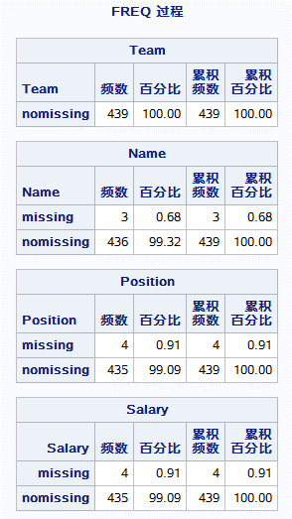
Result:

Log: | 52 proc import out=nlbb
 | 53 datafile="d:\mydata\nlbb.xlsx"
 | 54 dbms=excel replace;
 | 55 getnames=yes;
 | 56 run;

 | NOTE: 成功创建“WORK.NLBB”数据集。
 | NOTE: 数据集 WORK.NLBB 有 439 个观测和 4 个变量。
 | NOTE: “PROCEDURE IMPORT”所用时间（总处理时间）:
 | 实际时间 0.20 秒
 | CPU 时间 0.15 秒

 | 57 proc format;
 | 58 value $miss " "="missing"
 | 59 other="nomissing";
 | NOTE: 输出格式 $MISS 已输出。
 | 60 value nmiss .="missing"
 | 61 other="nomissing";
 | NOTE: 输出格式 NMISS 已输出。
 | 62 run;

 | NOTE: “PROCEDURE FORMAT”所用时间（总处理时间）:
 | 实际时间 0.07 秒
 | CPU 时间 0.03 秒

 | 63 proc freq data=nlbb;
 | 64 tables team name position/ missing;
 | 65 format team name position $miss.;
 | 66 tables salary/ missing;
 | 67 format salary nmiss.;
 | 68 run;

 | NOTE: 从数据集 WORK.NLBB. 读取了 439 个观测
 | NOTE: “PROCEDURE FREQ”所用时间（总处理时间）:
 | 实际时间 0.18 秒
 | CPU 时间 0.04 秒

6
6、Orion Star 6个部门的员工数的增长率以Increase为变量名存储在数据集growth中。如果在未来2年里，6个部门的员工数都以预期的增长率增长，那么未来2年里的每年年末， 各部门分别有多少员工？
解：
Proc: | data forecast;
 | set growth;
 | Year=1;
 | Total_Employees=Total_Employees*(1+Increase);
 | output;
 | Year=2;
 | Total_Employees=Total_Employees*(1+Increase);
 | output;
 | run;
 | proc print data=forecast;
 | run;

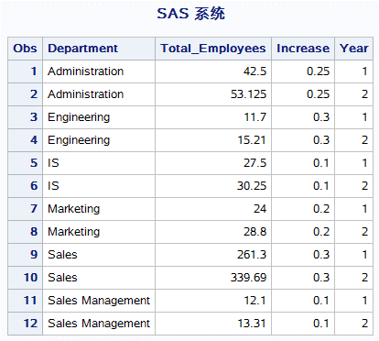
Result:

Log: | 452 data forecast;
 | 453 set growth;
 | 454 Year=1;
 | 455 Total_Employees=Total_Employees*(1+Increase);
 | 456 output;
 | 457 Year=2;
 | 458 Total_Employees=Total_Employees*(1+Increase);
 | 459 output;
 | 460 run;

 | NOTE: 从数据集 WORK.GROWTH. 读取了 6 个观测
 | NOTE: 数据集 WORK.FORECAST 有 12 个观测和 4 个变量。
 | NOTE: “DATA 语句”所用时间（总处理时间）:
 | 实际时间 0.01 秒
 | CPU 时间 0.01 秒

 | 461 proc print data=forecast;
 | 462 run;

 | NOTE: 从数据集 WORK.FORECAST. 读取了 12 个观测
 | NOTE: “PROCEDURE PRINT”所用时间（总处理时间）:
 | 实际时间 0.01 秒
 | CPU 时间 0.01 秒

